P1
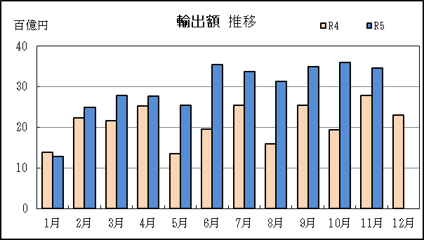
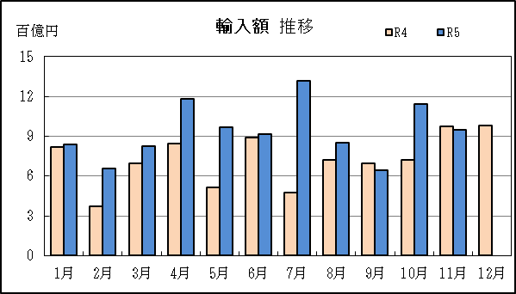
三河港 貿易概況

【令和5年11月】 |  |  |  |  |  |  |  |  |  |  |  |  |  |  |  |  | （単位：百万円、％）
区 分 |  | 輸 出 額 |  |  |  | 輸 入 額 |  |  |  | 輸出入額 |  |  |  | 差引額(▲は輸入超過）
 |  | 前年同期比 |  | 管内比 |  | 前年同期比 |  | 管内比 |  | 前年同期比 |  | 管内比 |  | 前年同期比 |  | 管内比
三河港 |  |  | 345,680 |  |  |  | 94,666 |  |  |  | 440,346 |  |  |  | 251,014
 |  | 124.4 |  | 16.0 |  | 96.9 |  | 7.7 |  | 117.2 |  | 13.0 |  | 139.3 |  | －
名古屋税関 管 内 |  |  | 2,160,901 |  |  |  | 1,225,809 |  |  |  | 3,386,710 |  |  |  | 935,092
 |  | 107.2 |  | － |  | 101.7 |  | － |  | 105.2 |  | － |  | 115.3 |  | －

【推移】 |  |  |  |  |  |  |  |  |  |  |  |  |  |  |  |  | （単位：百万円、％）
期 間 |  | 輸 出 額 |  |  |  | 輸 入 額 |  |  |  | 輸出入額 |  |  |  | 差引額(▲は輸入超過）
 |  | 金 額 |  |  | 前 年 同期比 | 金 額 |  |  | 前 年 同期比 | 金 額 |  |  | 前 年 同期比 | 金 額 |  |  | 前 年 同期比
平成30年 |  |  | 2,639,526 |  | 102.6 |  | 780,267 |  | 109.6 |  | 3,419,793 |  | 104.1 |  | 1,859,259 |  | 100.0
令和元年 |  |  | 2,542,388 |  | 96.3 |  | 826,679 |  | 105.9 |  | 3,369,067 |  | 98.5 |  | 1,715,709 |  | 92.3
令和2年 |  |  | 2,057,577 |  | 80.9 |  | 653,174 |  | 79.0 |  | 2,710,751 |  | 80.5 |  | 1,404,402 |  | 81.9
令和3年 |  |  | 2,337,873 |  | 113.6 |  | 759,104 |  | 116.2 |  | 3,096,977 |  | 114.2 |  | 1,578,768 |  | 112.4
令和4年 |  |  | 2,531,038 |  | 108.3 |  | 871,316 |  | 114.8 |  | 3,402,354 |  | 109.9 |  | 1,659,722 |  | 105.1
令和3年 | 下期 |  | 1,212,437 |  | 98.7 |  | 334,004 |  | 96.1 |  | 1,546,441 |  | 98.1 |  | 878,433 |  | 99.7
令和4年 | 上期 |  | 1,161,141 |  | 103.2 |  | 414,120 |  | 97.4 |  | 1,575,261 |  | 101.6 |  | 747,021 |  | 106.7
令和4年 | 下期 |  | 1,369,897 |  | 113.0 |  | 457,196 |  | 136.9 |  | 1,827,093 |  | 118.1 |  | 912,701 |  | 103.9
令和5年 | 上期 |  | 1,540,030 |  | 132.6 |  | 539,117 |  | 130.2 |  | 2,079,146 |  | 132.0 |  | 1,000,913 |  | 134.0
令和4年 | １月 |  | 137,932 |  | 83.8 |  | 81,923 |  | 105.3 |  | 219,855 |  | 90.7 |  | 56,010 |  | 64.6
 | ２月 |  | 223,151 |  | 141.5 |  | 37,352 |  | 76.1 |  | 260,502 |  | 126.0 |  | 185,799 |  | 171.1
 | ３月 |  | 216,927 |  | 99.8 |  | 69,616 |  | 108.0 |  | 286,544 |  | 101.7 |  | 147,311 |  | 96.4
 | ４月 |  | 252,633 |  | 131.7 |  | 84,327 |  | 140.1 |  | 336,960 |  | 133.7 |  | 168,306 |  | 127.9
 | ５月 |  | 134,793 |  | 78.5 |  | 51,655 |  | 55.7 |  | 186,448 |  | 70.5 |  | 83,138 |  | 105.3
 | ６月 |  | 195,704 |  | 88.0 |  | 89,248 |  | 110.5 |  | 284,952 |  | 94.0 |  | 106,457 |  | 75.2
 | ７月 |  | 253,946 |  | 93.6 |  | 47,321 |  | 84.5 |  | 301,267 |  | 92.1 |  | 206,625 |  | 96.0
 | ８月 |  | 159,165 |  | 108.7 |  | 72,277 |  | 148.0 |  | 231,441 |  | 118.5 |  | 86,888 |  | 89.0
 | ９月 |  | 254,133 |  | 167.0 |  | 69,523 |  | 133.4 |  | 323,656 |  | 158.4 |  | 184,609 |  | 184.4
 | 10月 |  | 193,811 |  | 133.9 |  | 71,998 |  | 156.5 |  | 265,810 |  | 139.4 |  | 121,813 |  | 123.4
 | 11月 |  | 277,932 |  | 113.5 |  | 97,730 |  | 180.5 |  | 375,663 |  | 125.6 |  | 180,202 |  | 94.5
 | 12月 |  | 230,909 |  | 91.3 |  | 98,346 |  | 127.8 |  | 329,256 |  | 99.8 |  | 132,563 |  | 75.3
令和5年 | １月 |  | 128,464 |  | 93.1 |  | 84,075 |  | 102.6 |  | 212,539 |  | 96.7 |  | 44,389 |  | 79.3
 | ２月 |  | 248,867 |  | 111.5 |  | 65,960 |  | 176.6 |  | 314,827 |  | 120.9 |  | 182,906 |  | 98.4
 | ３月 |  | 278,278 |  | 128.3 |  | 82,778 |  | 118.9 |  | 361,055 |  | 126.0 |  | 195,500 |  | 132.7
 | ４月 |  | 276,219 |  | 109.3 |  | 118,190 |  | 140.2 |  | 394,408 |  | 117.0 |  | 158,029 |  | 93.9
 | ５月 |  | 253,991 |  | 188.4 |  | 96,643 |  | 187.1 |  | 350,634 |  | 188.1 |  | 157,348 |  | 189.3
 | ６月 |  | 354,212 |  | 181.0 |  | 91,471 |  | 102.5 |  | 445,683 |  | 156.4 |  | 262,741 |  | 246.8
 | ７月 |  | 337,344 |  | 132.8 |  | 131,444 |  | 277.8 |  | 468,787 |  | 155.6 |  | 205,900 |  | 99.6
 | ８月 |  | 313,123 |  | 196.7 |  | 85,221 |  | 117.9 |  | 398,344 |  | 172.1 |  | 227,901 |  | 262.3
 | ９月 |  | 350,328 |  | 137.9 |  | 64,165 |  | 92.3 |  | 414,492 |  | 128.1 |  | 286,163 |  | 155.0
 | 10月 |  | 360,406 |  | 186.0 |  | 114,352 |  | 158.8 |  | 474,758 |  | 178.6 |  | 246,054 |  | 202.0
 | 11月 |  | 345,680 |  | 124.4 |  | 94,666 |  | 96.9 |  | 440,346 |  | 117.2 |  | 251,014 |  | 139.3
 | 12月
・令和4年以前：確定値
・令和5年：輸出の10月分並びに輸入、輸出入及び差引の9月分以前は、確報値
・管内比とは、三河港が名古屋税関管内に占める割合

【推移グラフ】

P5
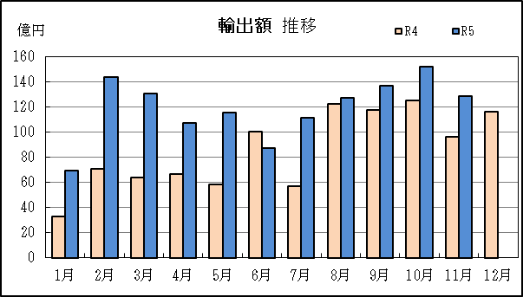
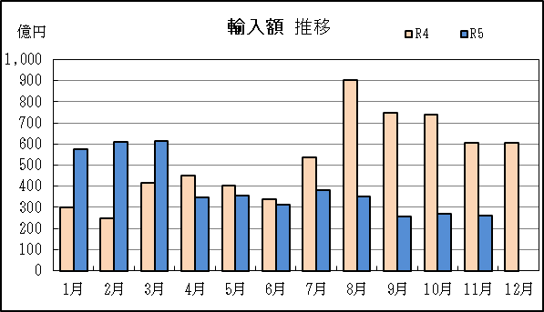
衣浦港 貿易概況

【令和5年11月】 |  |  |  |  |  |  |  |  |  |  |  |  |  |  |  |  | （単位：百万円、％）
区 分 |  | 輸 出 額 |  |  |  | 輸 入 額 |  |  |  | 輸出入額 |  |  |  | 差引額(▲は輸入超過）
 |  | 前年同期比 |  | 管内比 |  | 前年同期比 |  | 管内比 |  | 前年同期比 |  | 管内比 |  | 前年同期比 |  | 管内比
衣浦港 |  |  | 12,859 |  |  |  | 25,932 |  |  |  | 38,792 |  |  |  | ▲ 13,073
 |  | 133.6 |  | 0.6 |  | 42.7 |  | 2.1 |  | 55.2 |  | 1.1 |  | 25.6 |  | －
名古屋税関 管 内 |  |  | 2,160,901 |  |  |  | 1,225,809 |  |  |  | 3,386,710 |  |  |  | 935,092
 |  | 107.2 |  | － |  | 101.7 |  | － |  | 105.2 |  | － |  | 115.3 |  | －

【推移】 |  |  |  |  |  |  |  |  |  |  |  |  |  |  |  |  | （単位：百万円、％）
期 間 |  | 輸 出 額 |  |  |  | 輸 入 額 |  |  |  | 輸出入額 |  |  |  | 差引額(▲は輸入超過）
 |  | 金 額 |  |  | 前 年 同期比 | 金 額 |  |  | 前 年 同期比 | 金 額 |  |  | 前 年 同期比 | 金 額 |  |  | 前 年 同期比
平成30年 |  |  | 153,112 |  | 111.7 |  | 221,324 |  | 107.9 |  | 374,437 |  | 109.5 |  | ▲ 68,212 |  | 100.3
令和元年 |  |  | 173,496 |  | 113.3 |  | 196,061 |  | 88.6 |  | 369,557 |  | 98.7 |  | ▲ 22,565 |  | 33.1
令和2年 |  |  | 132,643 |  | 76.5 |  | 126,826 |  | 64.7 |  | 259,469 |  | 70.2 |  | 5,816 |  | －
令和3年 |  |  | 70,672 |  | 53.3 |  | 254,812 |  | 200.9 |  | 325,484 |  | 125.4 |  | ▲ 184,139 |  | －
令和4年 |  |  | 102,768 |  | 145.4 |  | 629,515 |  | 247.1 |  | 732,283 |  | 225.0 |  | ▲ 526,747 |  | 286.1
令和3年 | 下期 |  | 31,559 |  | 52.5 |  | 158,973 |  | 269.4 |  | 190,532 |  | 160.0 |  | ▲ 127,415 |  | －
令和4年 | 上期 |  | 39,278 |  | 100.4 |  | 215,217 |  | 224.6 |  | 254,494 |  | 188.6 |  | ▲ 175,939 |  | 310.2
令和4年 | 下期 |  | 63,491 |  | 201.2 |  | 414,299 |  | 260.6 |  | 477,789 |  | 250.8 |  | ▲ 350,808 |  | 275.3
令和5年 | 上期 |  | 65,351 |  | 166.4 |  | 281,573 |  | 130.8 |  | 346,925 |  | 136.3 |  | ▲ 216,222 |  | 122.9
令和4年 | １月 |  | 3,282 |  | 112.9 |  | 30,112 |  | 263.1 |  | 33,394 |  | 232.7 |  | ▲ 26,831 |  | 314.2
 | ２月 |  | 7,077 |  | 98.8 |  | 24,719 |  | 154.6 |  | 31,795 |  | 137.3 |  | ▲ 17,642 |  | 200.0
 | ３月 |  | 6,349 |  | 71.9 |  | 41,442 |  | 240.6 |  | 47,791 |  | 183.4 |  | ▲ 35,093 |  | 418.4
 | ４月 |  | 6,684 |  | 81.3 |  | 44,844 |  | 263.8 |  | 51,527 |  | 204.3 |  | ▲ 38,160 |  | 434.7
 | ５月 |  | 5,846 |  | 98.3 |  | 40,388 |  | 274.9 |  | 46,234 |  | 224.0 |  | ▲ 34,542 |  | 394.9
 | ６月 |  | 10,041 |  | 166.2 |  | 33,711 |  | 173.0 |  | 43,752 |  | 171.4 |  | ▲ 23,670 |  | 176.0
 | ７月 |  | 5,699 |  | 87.8 |  | 53,733 |  | 317.3 |  | 59,432 |  | 253.7 |  | ▲ 48,034 |  | 460.0
 | ８月 |  | 12,231 |  | 280.2 |  | 90,463 |  | 404.9 |  | 102,694 |  | 384.5 |  | ▲ 78,232 |  | 435.2
 | ９月 |  | 11,781 |  | 187.8 |  | 74,895 |  | 249.1 |  | 86,676 |  | 238.5 |  | ▲ 63,113 |  | 265.3
 | 10月 |  | 12,540 |  | 282.9 |  | 73,954 |  | 279.4 |  | 86,493 |  | 279.9 |  | ▲ 61,414 |  | 278.7
 | 11月 |  | 9,623 |  | 166.7 |  | 60,693 |  | 185.0 |  | 70,316 |  | 182.3 |  | ▲ 51,070 |  | 188.9
 | 12月 |  | 11,617 |  | 274.9 |  | 60,561 |  | 199.5 |  | 72,178 |  | 208.7 |  | ▲ 48,945 |  | 187.3
令和5年 | １月 |  | 6,921 |  | 210.9 |  | 57,354 |  | 190.5 |  | 64,275 |  | 192.5 |  | ▲ 50,432 |  | 188.0
 | ２月 |  | 14,389 |  | 203.3 |  | 61,181 |  | 247.5 |  | 75,570 |  | 237.7 |  | ▲ 46,792 |  | 265.2
 | ３月 |  | 13,047 |  | 205.5 |  | 61,305 |  | 147.9 |  | 74,352 |  | 155.6 |  | ▲ 48,258 |  | 137.5
 | ４月 |  | 10,701 |  | 160.1 |  | 34,809 |  | 77.6 |  | 45,510 |  | 88.3 |  | ▲ 24,107 |  | 63.2
 | ５月 |  | 11,536 |  | 197.3 |  | 35,778 |  | 88.6 |  | 47,314 |  | 102.3 |  | ▲ 24,242 |  | 70.2
 | ６月 |  | 8,757 |  | 87.2 |  | 31,147 |  | 92.4 |  | 39,904 |  | 91.2 |  | ▲ 22,390 |  | 94.6
 | ７月 |  | 11,137 |  | 195.4 |  | 38,196 |  | 71.1 |  | 49,333 |  | 83.0 |  | ▲ 27,059 |  | 56.3
 | ８月 |  | 12,706 |  | 103.9 |  | 35,093 |  | 38.8 |  | 47,799 |  | 46.5 |  | ▲ 22,387 |  | 28.6
 | ９月 |  | 13,679 |  | 116.1 |  | 25,636 |  | 34.2 |  | 39,315 |  | 45.4 |  | ▲ 11,957 |  | 18.9
 | 10月 |  | 15,170 |  | 121.0 |  | 26,993 |  | 36.5 |  | 42,164 |  | 48.7 |  | ▲ 11,823 |  | 19.3
 | 11月 |  | 12,859 |  | 133.6 |  | 25,932 |  | 42.7 |  | 38,792 |  | 55.2 |  | ▲ 13,073 |  | 25.6
 | 12月
・令和4年以前：確定値
・令和5年：輸出の10月分並びに輸入、輸出入及び差引の9月分以前は、確報値
・管内比とは、衣浦港が名古屋税関管内に占める割合

【推移グラフ】

